상품제안서
가정용 Gan지원 PD 65W 초고속충전기+CtoC케이블 | 상품코드: S42054

 |  |  |  |  |  |  | 02-713-8555 | www.synergygift.co.kr
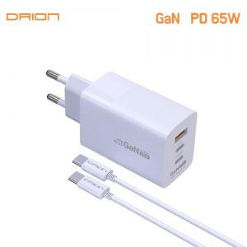

【상세/제작정보】 | <p><span style="font-size: 14pt;">※ 상세페이지의 제품색상과 실제 제품색상의 차이가 있습니다</span></p><p><span style="font-size: 14pt;">&nbsp;- 흰색이 아닌 연한 라벤더 색상입니다. (상세페이지 하단에 비교사진 첨부)</span></p>

【인쇄/포장옵션】 | 레이저, 풀칼라 / 포장지포장

【공급단가】 | 수량 | 30~ | 100~ | 300~ | 500~ | 1,000~
*VAT별도 | 연한라벤더색상 | 13,900원 | 13,000원 | 12,500원 | 12,300원 | 12,000원

【상품 URL】 | https://www.synergygift.co.kr:443/src/goods_detail.php?gdno=42054

